1주차
주간계획표
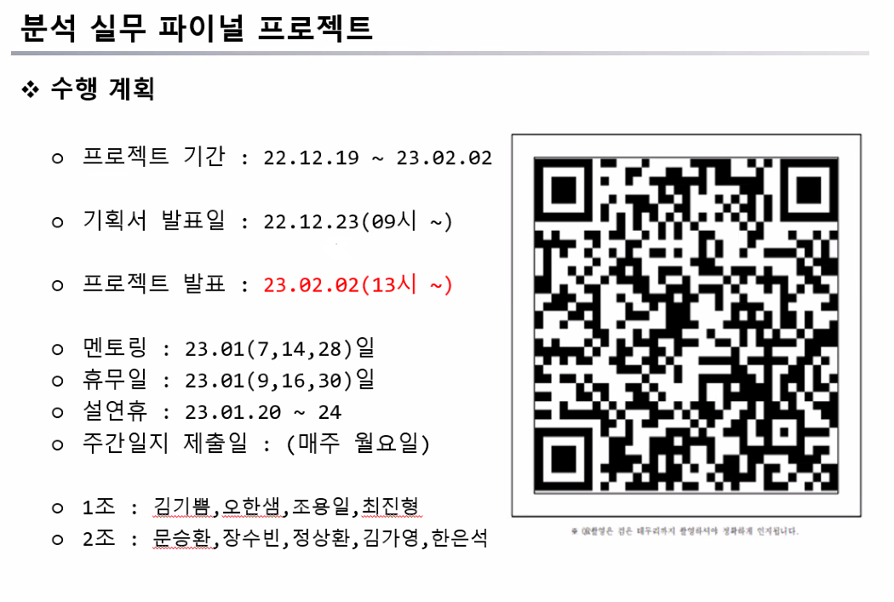
 | 월 | 화 | 수 | 목 | 금
9:00:00 | 금일 업무 확인
10:00:00
11:00:00
12:00:00
13:00:00
14:00:00
15:00:00
16:00:00
17:00:00 | 주간일지 제출 | 금일 진행도 확인 , 내일 업무 계획 |  |  | 한 주 마무리 , 다음주 계획표 짜기
18:00:00

